¿Quiénes somos

Diaring

Descripción Diaring


 | Hacer carrusel con las fotos del colegio

Misión

Escribir la misión

Visión

Escribir la visión

Tutoriales
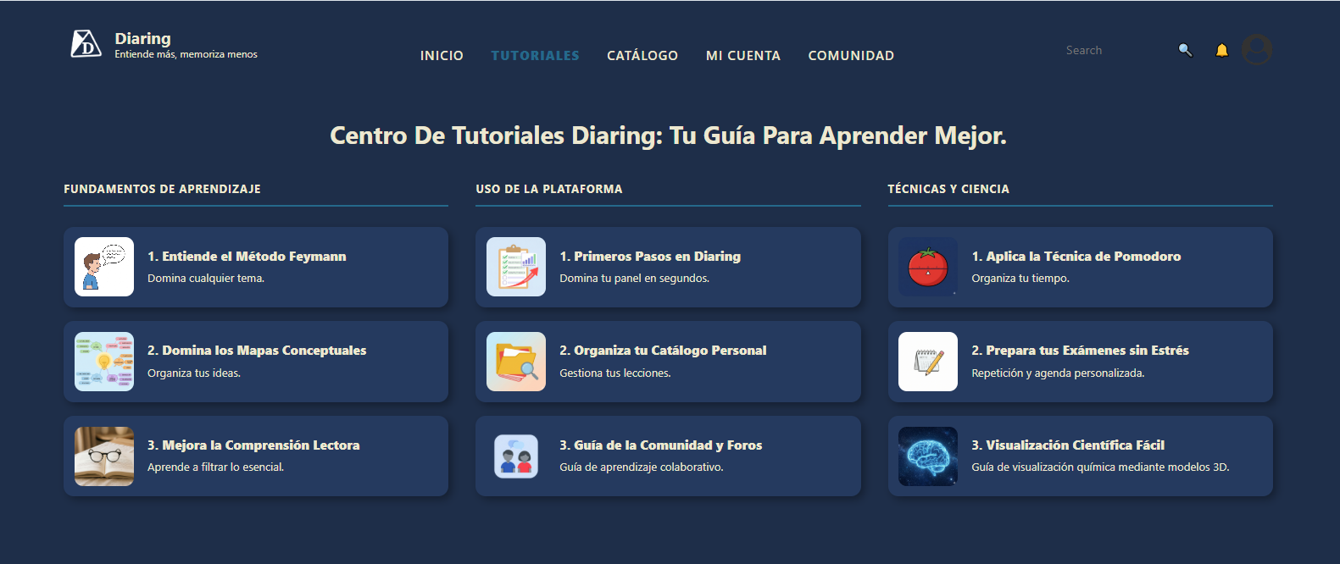

¿Qué son Tutoriales?

Es un apartado de el sitio web Diaring en el cual los usuarios pueden explorar a profundidad las funcionalidades de el sitio web y los conceptos claves que lo componen a traves de links a sitios externos

Actividades:

